关系图
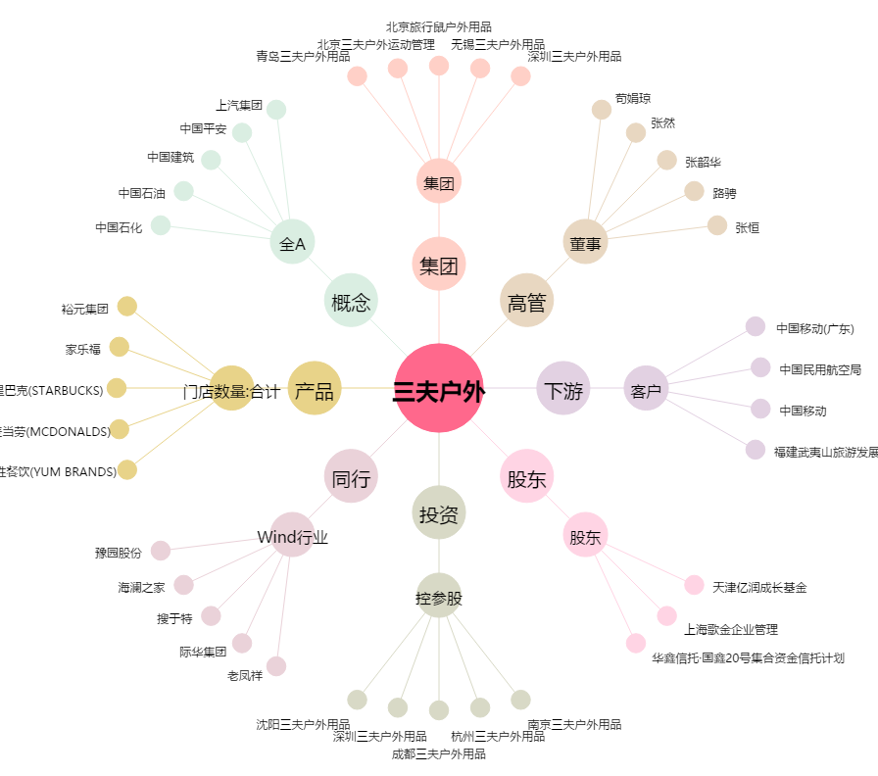
三夫户外[002780.SZ] - 关系概览图

